data aset IKNB
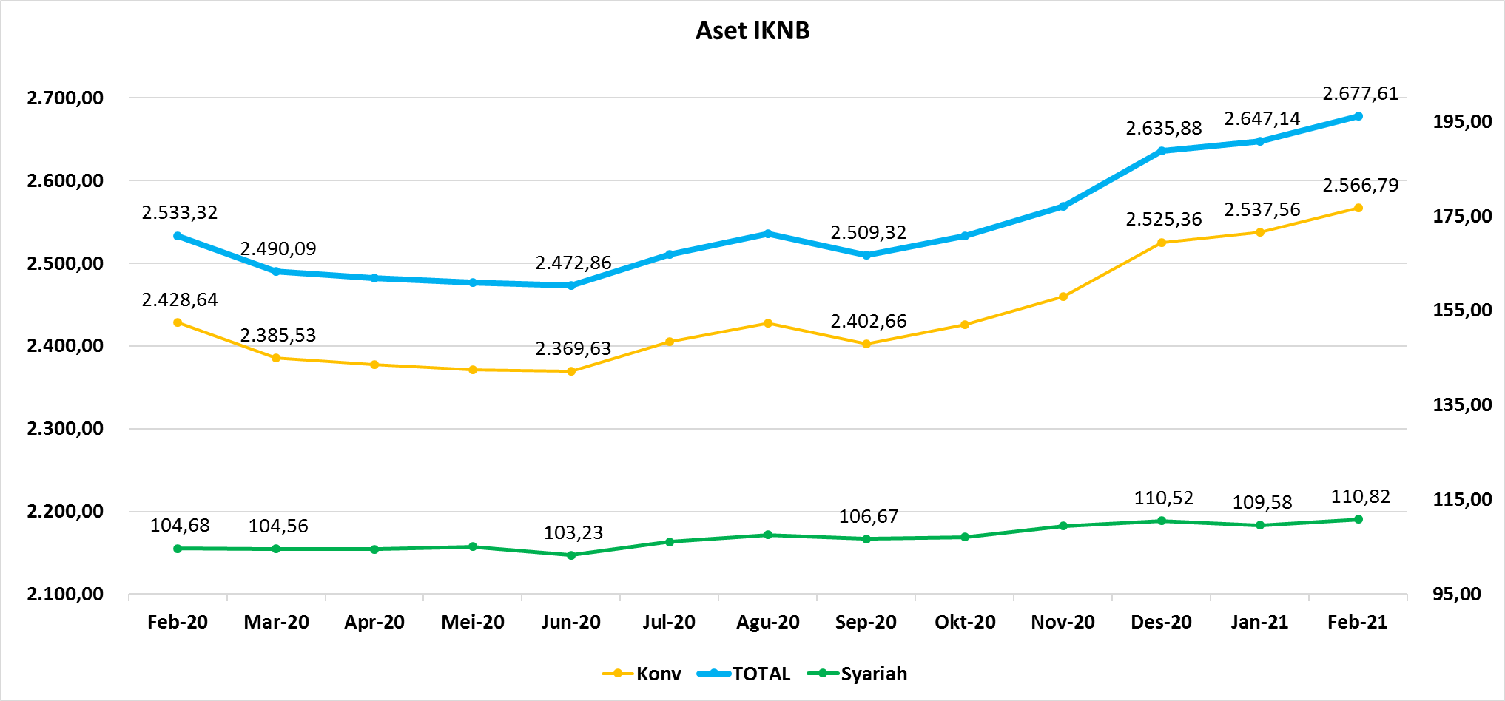
ASET INDUSTRI KEUANGAN NON BANK |  |  |  |  | ASET INDUSTRI KEUANGAN NON BANK

 |  |  | dalam triliun Rp |  |  |  |  | dalam miliar Rp
Komponen | Februari 2021 |  | Total |  | Komponen | Februari 2021 |  | Total
 | Konvensional | Syariah |  |  |  | Konvensional | Syariah
Asuransi | 1,450.26 | 44.71 | 1,494.97 |  | Asuransi | 1,450,255.20 | 44,714.20 | 1,494,969.40
Asuransi Jiwa | 554.38 | 36.48 | 590.86 |  | Asuransi Jiwa | 554,384.21 | 36,479.55 | 590,863.76
Asuransi Umum | 177.47 | 6.14 | 183.61 |  | Asuransi Umum | 177,468.52 | 6,137.45 | 183,605.97
Reasuransi | 29.60 | 2.10 | 31.70 |  | Reasuransi | 29,603.22 | 2,097.20 | 31,700.42
Asuransi Wajib | 136.28 | - | 136.28 |  | Asuransi Wajib | 136,278.89 | - | 136,278.89
Asuransi Sosial (BPJS) | 552.52 | - | 552.52 |  | Asuransi Sosial (BPJS) | 552,520.37 | - | 552,520.37
Lembaga Pembiayaan | 563.94 | 21.92 | 585.87 |  | Lembaga Pembiayaan | 563,944.74 | 21,920.99 | 585,865.73
Perusahaan Pembiayaan | 432.79 | 15.14 | 447.93 |  | Perusahaan Pembiayaan | 432,788.36 | 15,137.40 | 447,925.76
Modal Ventura | 18.28 | 2.89 | 21.17 |  | Modal Ventura | 18,279.60 | 2,886.57 | 21,166.18
PP Infrastruktur | 112.88 | 3.90 | 116.77 |  | PP Infrastruktur | 112,876.78 | 3,897.02 | 116,773.79
Dana Pensiun | 316.42 | 2.02 | 318.45 |  | Dana Pensiun | 316,423.74 | 2,022.35 | 318,446.09
DPPK-PPMP | 168.69 | 0.57 | 169.25 |  | DPPK-PPMP | 168,686.81 | 566.09 | 169,252.90
DPPK-PPIP | 38.39 | 0.10 | 38.49 |  | DPPK-PPIP | 38,391.96 | 95.57 | 38,487.53
DPLK | 109.34 | 1.36 | 110.71 |  | DPLK | 109,344.97 | 1,360.70 | 110,705.67
LKK | 217.60 | 41.56 | 259.16 |  | LKK | 217,600.15 | 41,562.11 | 259,162.25
1. LPEI | 77.67 | 13.85 | 91.52 |  | 1. LPEI | 77,671.82 | 13,846.32 | 91,518.15
2. Pergadaian | 62.27 | 10.61 | 72.89 |  | 2. Pergadaian | 62,272.65 | 10,613.61 | 72,886.26
3. Lembaga Penjamin | 25.76 | 3.20 | 28.96 |  | 3. Lembaga Penjamin | 25,757.95 | 3,202.00 | 28,959.95
4. PT SMF (Persero) | 28.24 | 2.89 | 31.13 |  | 4. PT SMF (Persero) | 28,240.34 | 2,889.62 | 31,129.96
5. PT PNM (Persero) | 21.08 | 11.01 | 32.10 |  | 5. PT PNM (Persero) | 21,085.00 | 11,010.56 | 32,095.55
6. PT Danareksa (Persero) | 2.57 | - | 2.57 |  | 6. PT Danareksa (Persero) | 2,572.38 | - | 2,572.38
Jasa Penunjang | 13.88 | - | 13.88 |  | Jasa Penunjang | 13,883.09 | - | 13,883.09
Pialang Asuransi | 9.23 | - | 9.23 |  | Pialang Asuransi | 9,226.56 | - | 9,226.56
Pialang Reasuransi | 4.66 | - | 4.66 |  | Pialang Reasuransi | 4,656.53 | - | 4,656.53
LKM | 0.73 | 0.50 | 1.23 |  | LKM | 734.67 | 499.70 | 1,234.37
Fintech | 3.95 | 0.10 | 4.05 |  | Fintech | 3,951.90 | 95.73 | 4,047.63
TOTAL | 2,566.79 | 110.82 | 2,677.61 |  | TOTAL | 2,566,793.49 | 110,815.08 | 2,677,608.56

Keterangan : |  |  |  | triliun Rp
Data aset LKM menggunakan data Empat bulanan periode Desember 2020.
Data aset Jasa Penunjang menggunakan data Semester II 2020

Pelaku IKNB
JUMLAH PELAKU
INDUSTRI KEUANGAN NON BANK
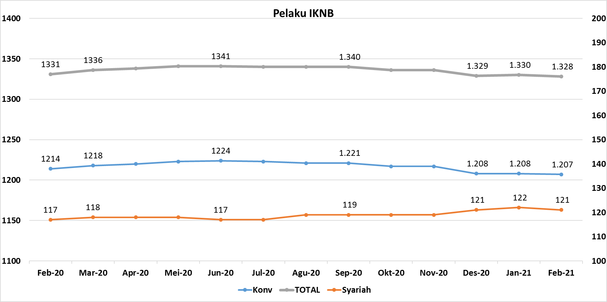
Komponen | Februari 2021 |  | Total
 | Konvensional | Syariah*
Asuransi | 135 | 13 | 148
Asuransi Jiwa | 52 | 7 | 59
Asuransi Umum | 72 | 5 | 77
Reasuransi | 6 | 1 | 7
Asuransi Wajib | 3 | 0 | 3
Asuransi Sosial (BPJS) | 2 | - | 2
Lembaga Pembiayaan | 227 | 9 | 236
Perusahaan Pembiayaan | 168 | 5 | 173
Modal Ventura | 57 | 4 | 61
PP Infrastruktur | 2 | 0 | 2
Dana Pensiun | 215 | 4 | 219
DPPK-PPMP | 148 | 2 | 150
DPPK-PPIP | 44 | 1 | 45
DPLK | 23 | 1 | 24
LKK | 122 | 4 | 126
1. LPEI | 1 | - | 1
2. Pergadaian | 98 | 2 | 100
Berizin | 67 | 2 | 69
Terdaftar dan sedang memproses izin | 31 | - | 31
3. Lembaga Penjamin | 20 | 2 | 22
4. PT SMF (Persero) | 1 | - | 1
5. PT PNM (Persero) | 1 | - | 1
6. PT Danareksa (Persero) | 1 | - | 1
Jasa Penunjang IKNB | 224 | - | 224
1. Perusahaan Pialang Asuransi | 156 | - | 156
2. Perusahaan Pialang Reasuransi | 42 | - | 42
3. Perusahaan Penilai Kerugian Asuransi | 26 | - | 26
LKM | 146 | 81 | 227
Izin Penuh | 140 | 81 | 221
Izin Bersyarat | 6 | - | 6
Fintech | 138 | 10 | 148 | 96
Berizin | 42 | 3 | 45
Terdaftar | 96 | 7 | 103
TOTAL | 1,207 | 121 | 1,328

Keterangan :
*Data Full Fledge Syariah

